PA
MDwiki クライアント環境 |  |  |  | 2017/02現在 接続DB | システム | 定例請求・前払管理 | 作業実績報告
http://patech1.arrow.mew.co.jp/padocd/#!develop/../construct/dev_client/index.md |  |  |  |  | 必要な職責 | PISC_経理担当者（前払管理はPISC_売掛管理者が必要） | PISC_作業実績登録者・PISC_作業実績承認者
 |  |  | IT環境 | DEUCEBIS02 | URL | http://it1.pa.jp.panasonic.com/ebis/a2A/EBIS.ATOP | http://it1.pa.jp.panasonic.com/ebis/a2A/EBIS.BTOP
MDwiki SQL |  |  |  |  | ID/PASS | 自分のグローバルID/パスワード or EBIS1010/EBIS1010 | EBIS0007/EBIS0007
http://patech1.arrow.mew.co.jp/padocd/#!develop/query/index.md |  |  | ST環境 | UEUCEBIS01 | URL | http://st1.pa.jp.panasonic.com/ebis/a2A/EBIS.ATOP | http://st1.pa.jp.panasonic.com/ebis/a2A/EBIS.BTOP
 |  |  |  |  | ID/PASS | EBIS006/EBIS006 | EBIS007/EBIS007
命名規約 |  |  | UAT環境 | UEUCEBIS01 | URL | http://ut1.pa.jp.panasonic.com/ebis/a2A/EBIS.ATOP | http://ut1.pa.jp.panasonic.com/ebis/a2A/EBIS.BTOP
http://patech1.arrow.mew.co.jp/padocd/#!develop/../construct/dev_client/../dev_server/../../standard/name_rules/index.md |  |  |  |  | ID/PASS | EBIS006/EBIS006 | ?????（確認要）
 |  |  | 並環境 | PEUCEBIS01 | URL | http://pr1.pa.jp.panasonic.com/ebis/a2A/EBIS.ATOP | http://pr1.pa.jp.panasonic.com/ebis/a2A/EBIS.BTOP
開発資料 |  |  |  |  | ID/PASS | 自分のグローバルID/パスワード | ?????（確認要）
http://patech1.arrow.mew.co.jp/padocd/#!devdoc/index.md |  |  | 本番環境 | SEUCEBIS01 | URL | http://www.is.jp.panasonic.com/ebis/a2A/EBIS.ATOP | http://www.is.jp.panasonic.com/ebis/a2A/EBIS.BTOP
 |  |  |  |  | ID/PASS | 自分のグローバルID/パスワード | ?????（確認要）
PA（EBIS）
http://localhost:8080/ebis.appl/a2A/EBIS.ATOP | ユーザ： | EBIS1010 | パース： | なし
 |  | 9036258 | 承認者
 |  | 3895488 | 担当者
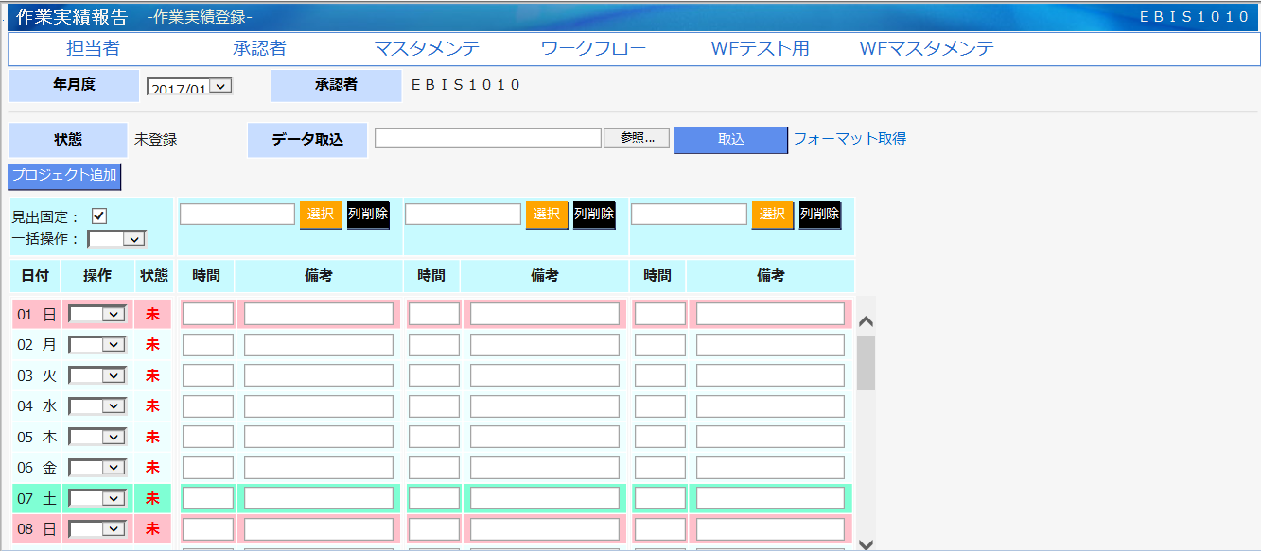

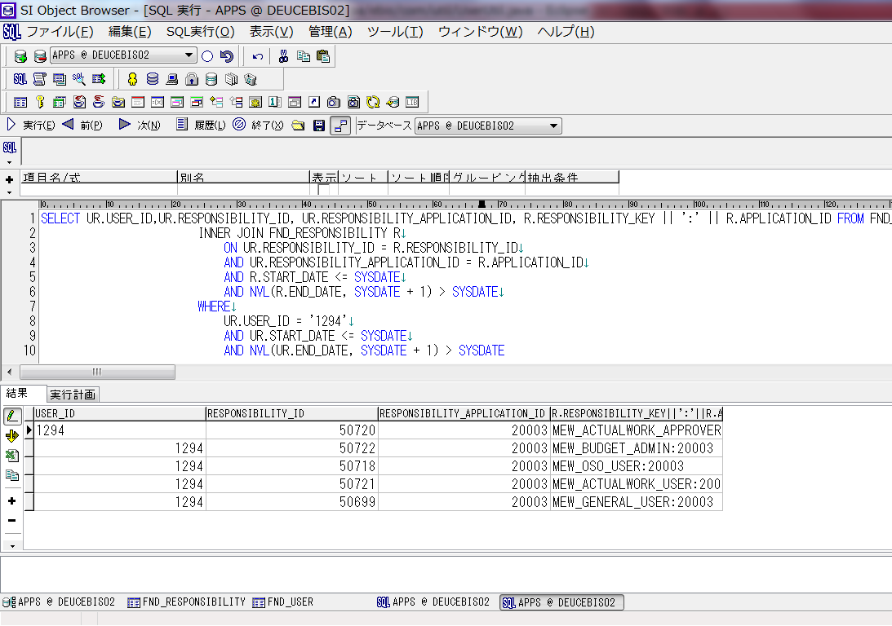
PAユーザ権限
 |  |  |  |  |  |  | SELECT UR.USER_ID,UR.RESPONSIBILITY_ID, UR.RESPONSIBILITY_APPLICATION_ID, R.RESPONSIBILITY_KEY || ':' || R.APPLICATION_ID FROM FND_USER_RESP_GROUPS_DIRECT UR
 |  |  |  |  |  |  | INNER JOIN FND_RESPONSIBILITY R
 |  |  |  |  |  |  | ON UR.RESPONSIBILITY_ID = R.RESPONSIBILITY_ID
 |  |  |  |  |  |  | AND UR.RESPONSIBILITY_APPLICATION_ID = R.APPLICATION_ID
 |  |  |  |  |  |  | AND R.START_DATE <= SYSDATE
 |  |  |  |  |  |  | AND NVL(R.END_DATE, SYSDATE + 1) > SYSDATE
 |  |  |  |  |  |  | WHERE
 |  |  |  |  |  |  | UR.USER_ID = '1294'
 |  |  |  |  |  |  | AND UR.START_DATE <= SYSDATE
 |  |  |  |  |  |  | AND NVL(UR.END_DATE, SYSDATE + 1) > SYSDATE

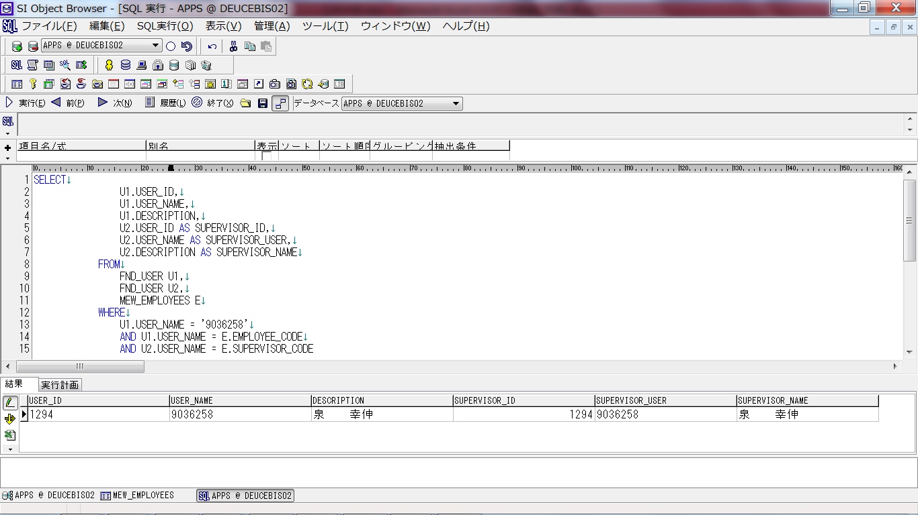
該当ユーザと承認者
 |  |  |  |  |  |  |  | SELECT
 |  |  |  |  |  |  |  | U1.USER_ID,
 |  |  |  |  |  |  |  | U1.USER_NAME,
 |  |  |  |  |  |  |  | U1.DESCRIPTION,
 |  |  |  |  |  |  |  | U2.USER_ID AS SUPERVISOR_ID,
 |  |  |  |  |  |  |  |  | U2.USER_NAME AS SUPERVISOR_USER,
 |  |  |  |  |  |  |  | U2.DESCRIPTION AS SUPERVISOR_NAME
 |  |  |  |  |  |  |  | FROM
 |  |  |  |  |  |  |  | FND_USER U1,
 |  |  |  |  |  |  |  | FND_USER U2,
 |  |  |  |  |  |  |  | MEW_EMPLOYEES E
 |  |  |  |  |  |  |  | WHERE
 |  |  |  |  |  |  |  | U1.USER_NAME = '9036258'
 |  |  |  |  |  |  |  | AND U1.USER_NAME = E.EMPLOYEE_CODE
 |  |  |  |  |  |  |  | AND U2.USER_NAME = E.SUPERVISOR_CODE

eビス
苗：18721317590

注意点
EBS本番環境：http://ebiscuit.is.jp.panasonic.com |  |  |  | UAT | http://bisdev01.mew.co.jp:8084/OA_HTML/OA.jsp?OAFunc=OAHOMEPAGE
70G7121 |  |  | DEUCEBIS02 | 開発環境 | http://bisdev01.mew.co.jp:8038/ |  | 70G7409 | DB： | APPS
oosaka10 |  |  |  |  |  |  | 222222 |  | APPS

NOTES:
統合ＩＤ | PABFW
パスワード | bepx54py
所 属 ： パナソニックＩＳ 直轄

日本側ファイルサーバ |  | 70G7409＠japan.gds.panasonic.com

苗：70G4882 | 777777

BI | http://testfep.arrow.mew.co.jp/analytics/saw.dll?bieehome |  |  | 開発試験
 | http://pdi.arrow.mew.co.jp/analytics/saw.dll?Dashboard

EBS操作
F11⇒GIDを記入⇒Ctrl＋F11で検索 | F4を押して、新規登録できる |  |  |  |  | 00081314
ユーザ設定： | システム管理者=>セキュリティ=>ユーザー=>定義

201612～201701対応作業 | \\uninas05.uninas.mew.co.jp\UN5132N\share\eビス関連\03_開発案件\02_対応中\EB0018_事業場コード統一に伴うeビスケット対応\01_管理資料\WBS

sqlplus命令作成PLSQL |  |  | sqlplus APPS/APPS@DEUCEBIS02
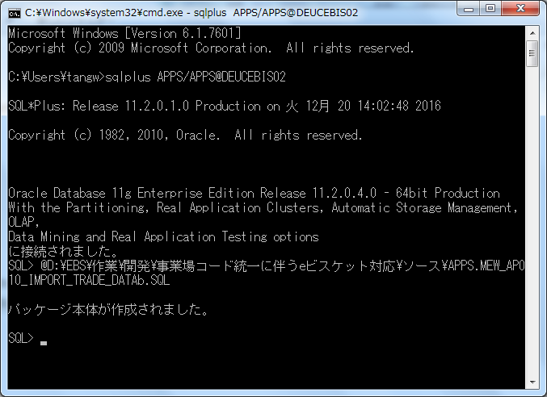
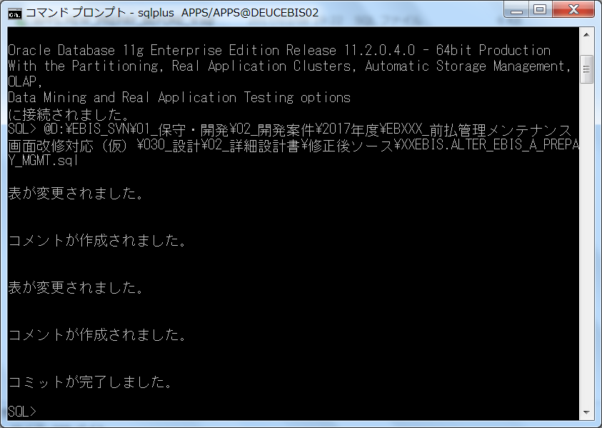

BIテスト
\\uninas05.uninas.mew.co.jp\UN5132N\share\eビス関連\03_開発案件\03_完了\2016年度\201611\EB0007_BI予算集計表への現組織マスタ情報付与対応\50_テスト結果\BI

年月形式

詳細設計書と単体テスト項目書チェックリスト

